Analyse Carbone
COMPTEUR
ANALYSE CARBONE
Distribution

 |  |  |  | 0
 |  |  |  | kg équ. C
Fabrication

 |  | 0
 |  | kg équ. C

Utilisation
du produit
ANALYSE CARBONE
du CYCLE de VIE de :

Matières
premières
 |  |  |  |  |  | 0
 |  |  |  |  |  | kg équ. C

Energies fossiles
 | 0
 | kg équ. C |  | Total : | Total :
 |  |  | 0 | 0
 |  |  | kg équ. C | kg équ. CO2

 | 0
 | kg équ. C

Valorisation des emballages et du produit usagé

COMPTEUR
EMPREINTE CARBONE
 |  |  |  |  | 0
 |  |  |  |  | kg équ. C

 |  | CO2 émis par le cycle de vie du produit : |  |  |  | 0 | kg équ. CO2

 | Nombre de grands arbres nécessaires pour absorber une quantité équivalente de carbone en une année : |  |  |  |  | 0

 | Surface de forêt nécessaire pour absorber la même quantité de carbone en une année : |  |  |  |  | 0 | m2

ORDRE DE GRANDEUR D'EMISSION DE CO2 D'UN MENAGE Français

Que représente cette mongolfière ?
Réponse : elle représente un volume équivalent à environ 1,5 tonne de CO2
Remarque : un français émet 6,5 tonnes de CO2 par an (ou 4 mongolfières)
Un ménage français émet en moyenne 16,4 tonnes de CO2 par an. Il est, dans ses usages privés de l’énergie, directement reponsable d’une partie des émissions de CO2 dans l’atmosphère. Lorsqu’il utilise son véhicule pour se déplacer, lorsqu’il se chauffe, éclaire son logement, fait fonctionner ses appareils électroménagers, il participe clairement aux rejets de CO2 dans l’atmosphère. |  |  |  |  | 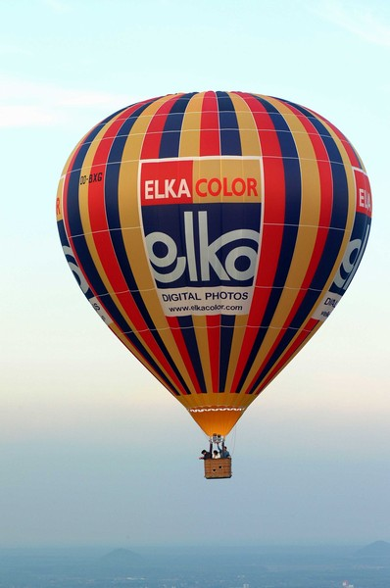

SITES INTERNET POUR ALLER PLUS LOIN SUR LES SOLUTIONS DE REDUCTION D'EMISSIONS DE GAZ CARBONIQUE (CO2)

Site générations futures :
http://www.generationsfutures.com/compenser.html
Site Effet de serre :
http://www.effet2serre.com/index.htm
Site de V-GAS - Réalité virtuelle : un jeu pour contrôler son "empreinte carbone" :
http://alba.jrc.it/vgas/
Bibliothèque de V-GAS :
http://alba.jrc.it/vgas/virtualibrary/mainmenufr.swf

